Pruebas realizadas
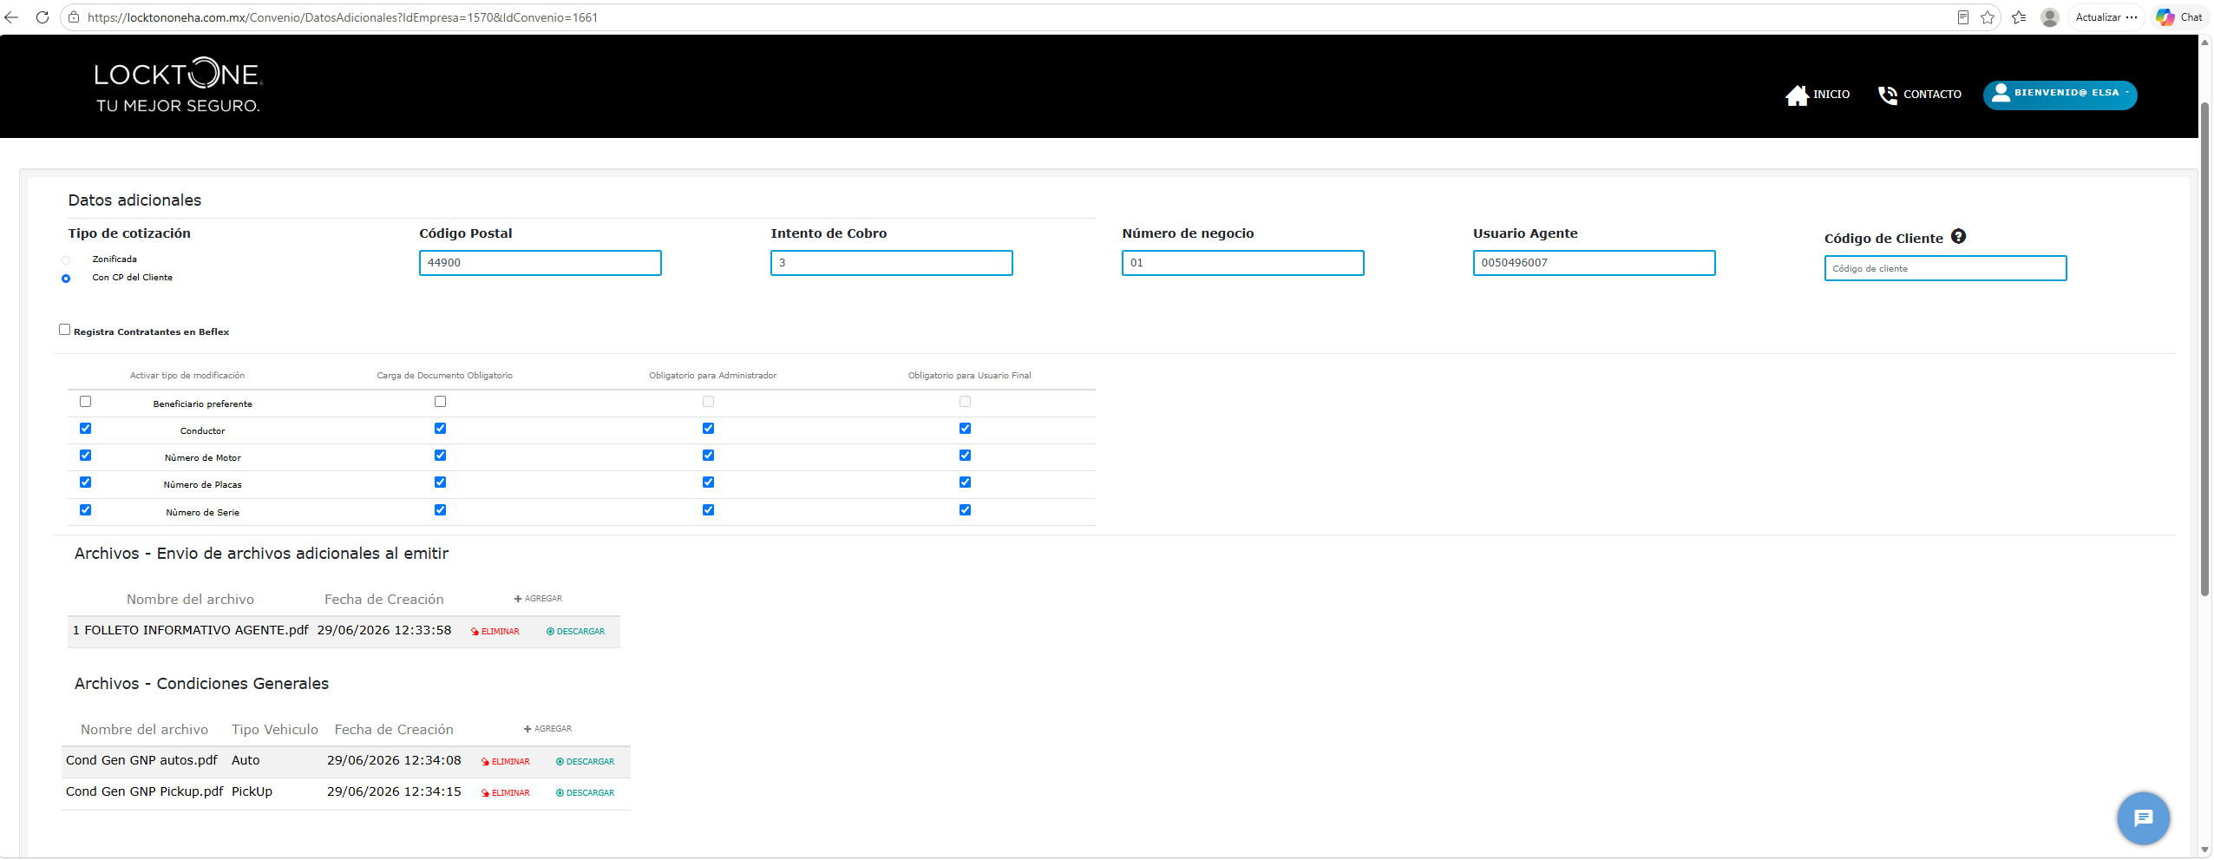
1.- SE SELECCIONA EL CORPORATIVO

2.- SE PRESIONA EL BOTON NEGOCIO

3.- EN LA PANTALLA DE CONFIGURACION SE PRESIONA EDITAR

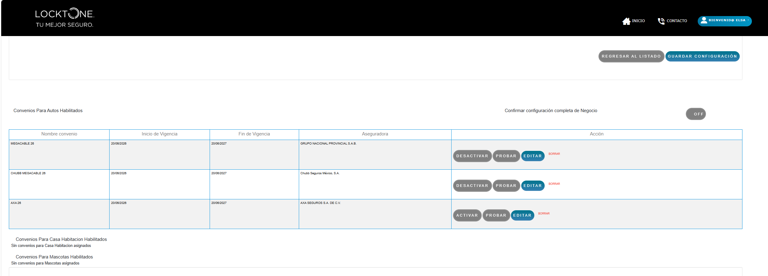

4.- SE PRESIONA GUARDAR Y CONTINUAR

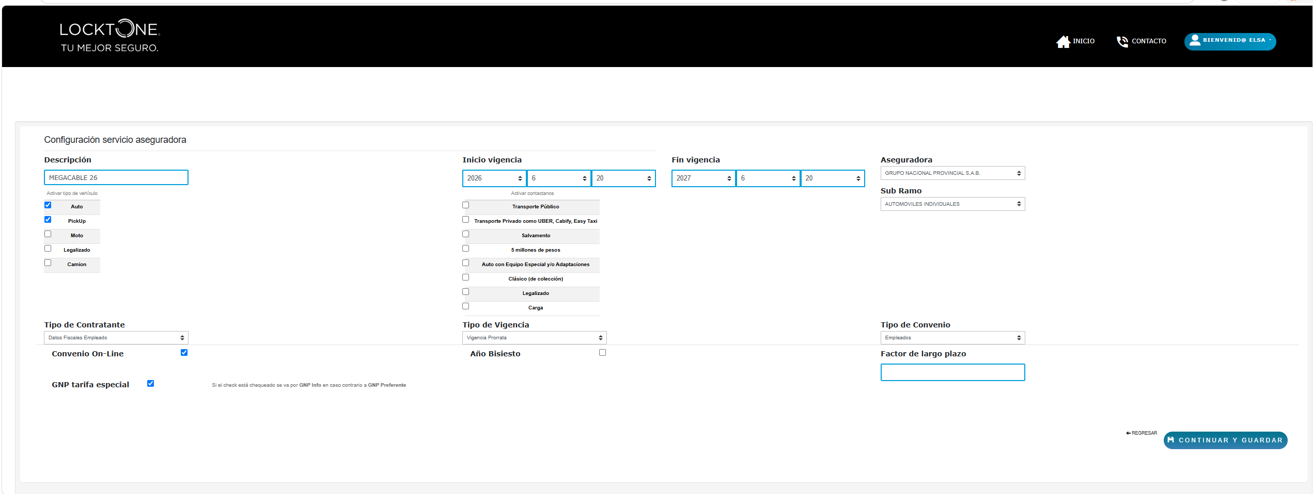

5.- EN CONFIGURACION DE PAQUETES SE PRESIONA CONTINUAR Y GUARDAR

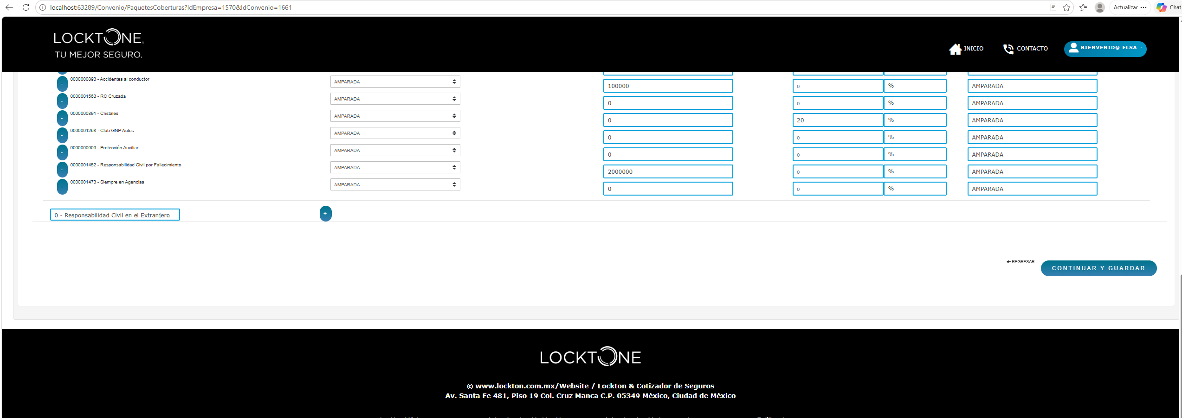

PARAMETROS DE COTIZACION
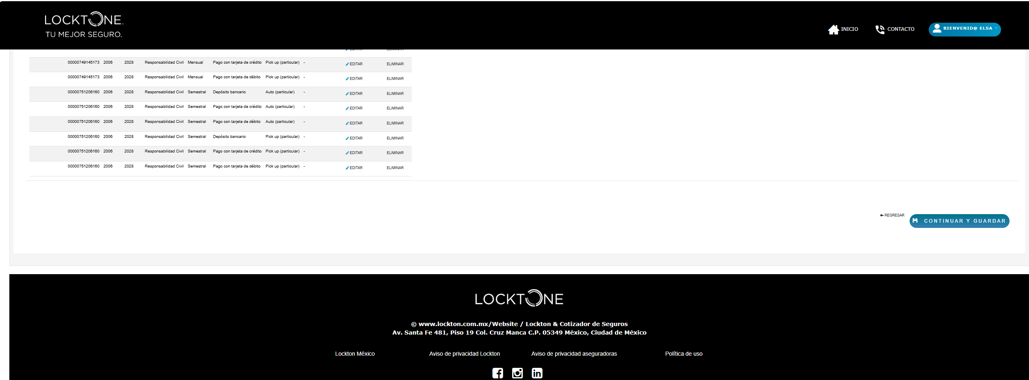

7 .- debe aparecer una nueva opcion que dice "instalacion de tados bancarios posterior al aemision "

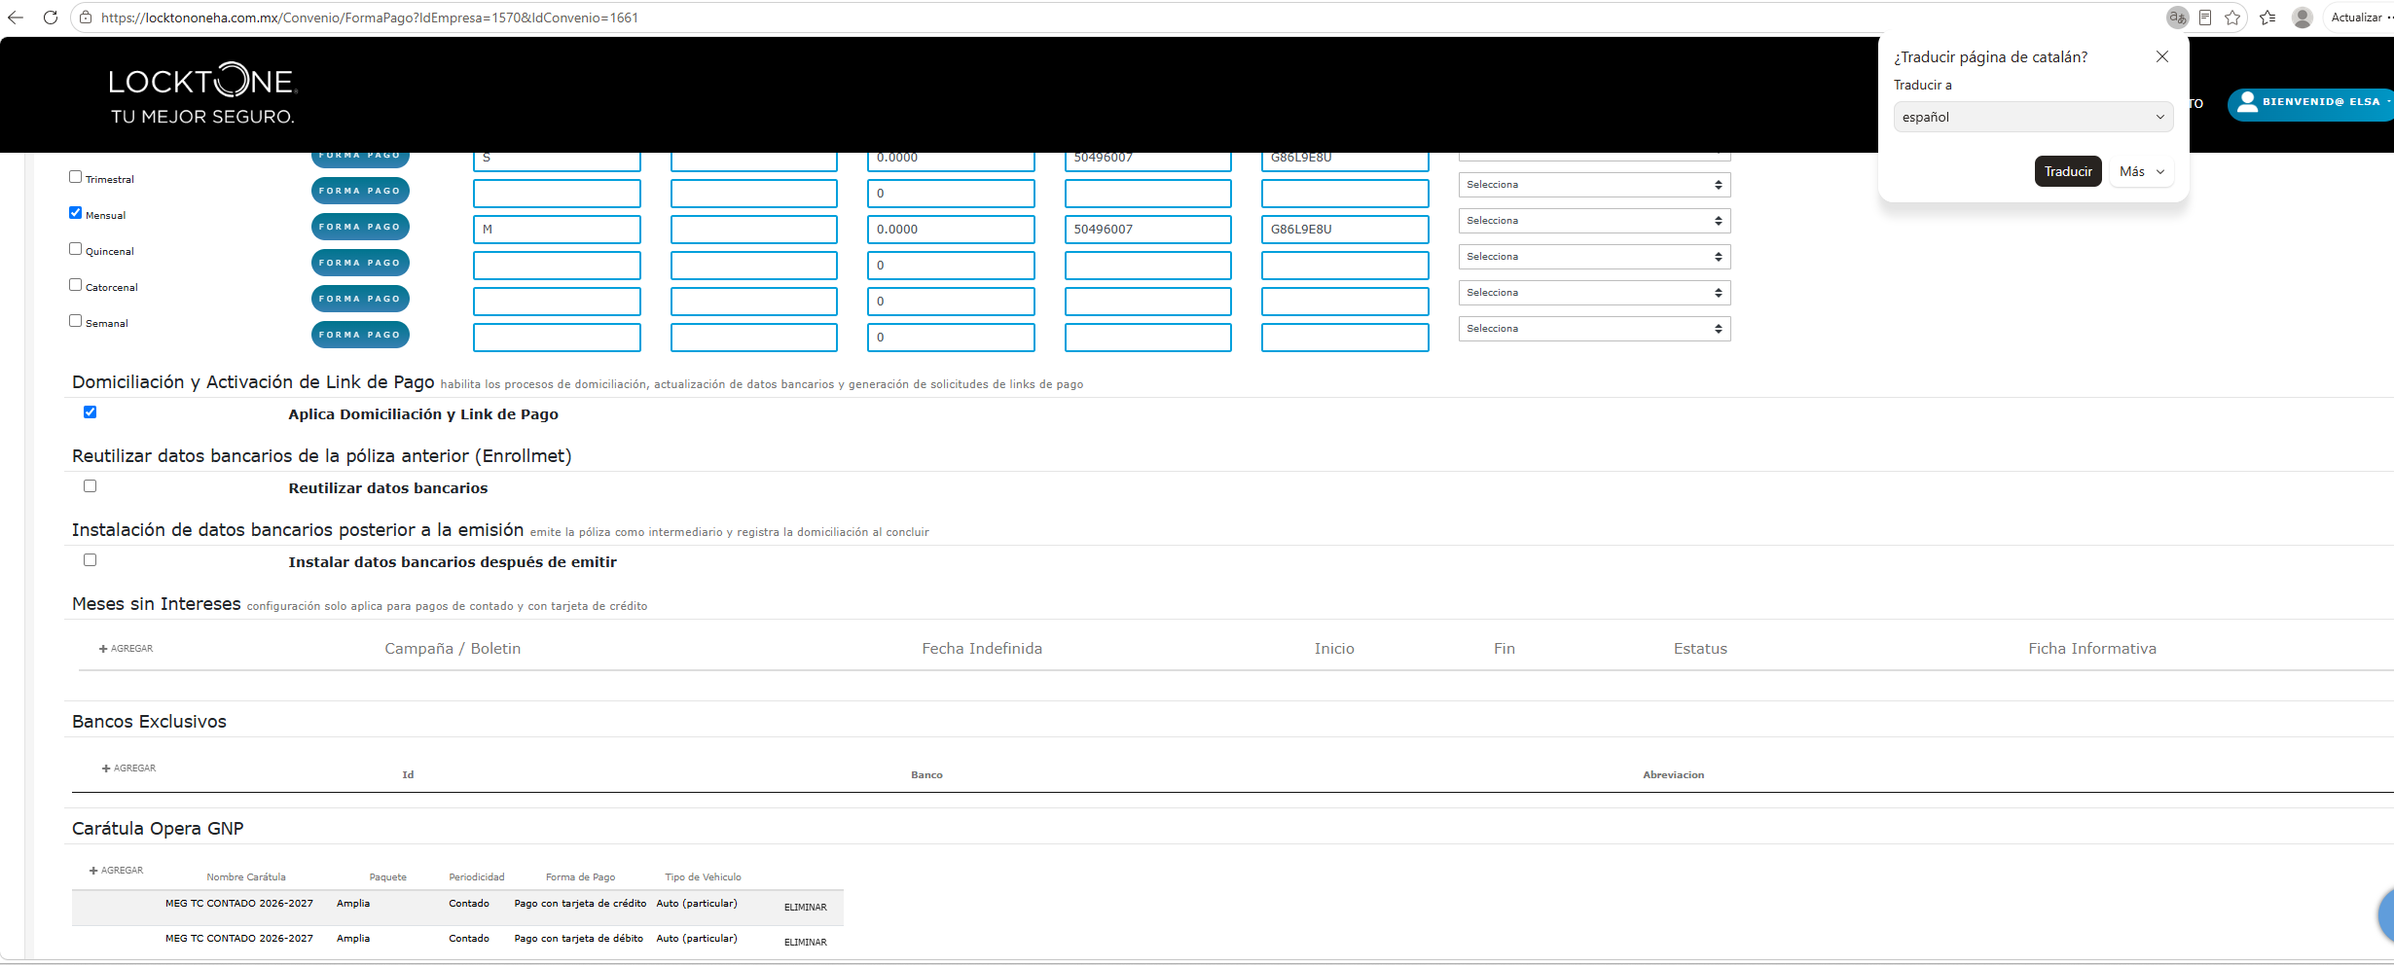

8 .- gebnera los achvos ñlistos para descargar

